Sheet1
日期 | LINE | Layer | Defect | 型態 | 異常時處理方法 |  | 標準化 | 處理人員 | 附註
 |  |  |  |  | 成因 | 解決方法
2020-11-15 | CNVR17 | BM | DMAC (THR) | 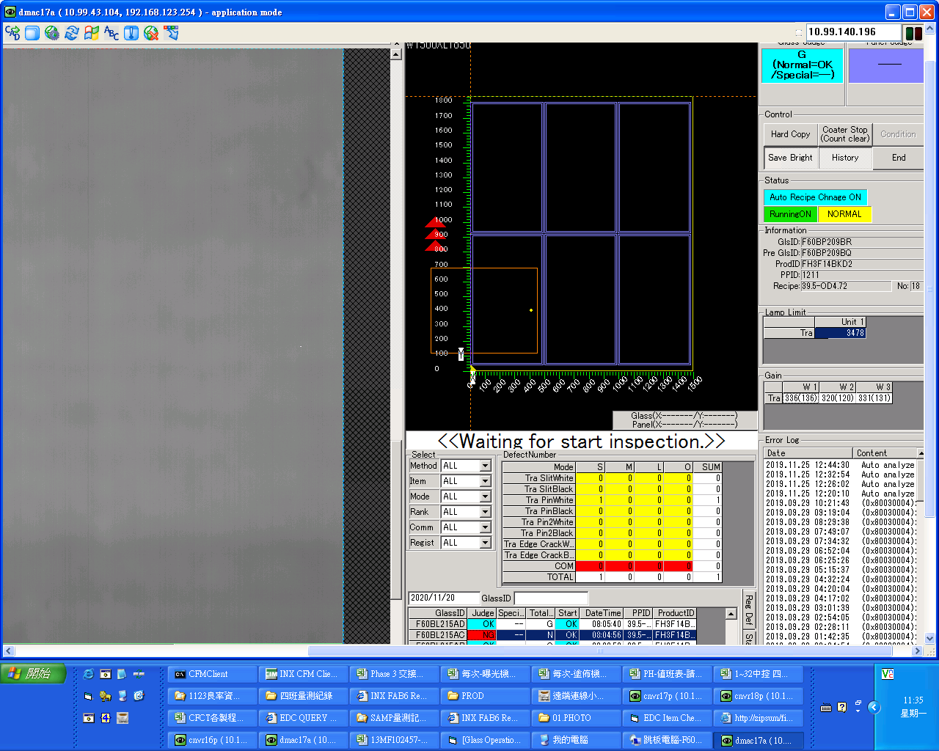 | wiper洗淨量太太，造成solvent殘留在wiper上進而在刮拭動作時沾附在nozzle | 1.更換密克林(alarm起始)重新鎖付。 2.Wiper shower flow:120→80。 3.更換密克林、密克林排泡管、密克林到NOZZLE管。 4.更換nozzle排泡R、C、L 的O-RING。 5.更換密克林排泡、nozzle排泡R、L 氣動閥。 6.確認PR TANK壓力值偏低，調至0.07。 7.更換SOLVENT1/2 FILTER，.Wiper shower flow:120→100。 8.更換密克林到CSP管路以及將Nowpack壓力由0.079→0.07。 9.將Nozzle注入口管路卸除測試CSP vent打出有無汽泡出現，以強光灯觀察沒看到有汽泡流出，調整Vent時PR Tank加壓壓力由0.12→0.10。 10.更換nozzle排泡C 氣動閥。 11.並檢查沒在用的Nowpack1 氣動閥疑似關不緊，暫時將nowpack1 &solvent 無使用的氣動閥Out管路cap起來(位置在Nowpack背面由robot fence內拆下Cover左邊數來第3.4顆氣動閥)。 12.Pass 脫泡裝置。 13.PR TANK清潔，將脫泡裝置裝回，並PASS一個胖胖瓶及更換注入孔O-RING。 14.因WIPER SHOWER噴嘴為大面積型式，調整FIX(P01237)WIPING RUBBER TYPE:2→0(3次→1次)。 | 1.確認機台共通性 2.確認Defect發生時間點並比對機台參數 3.可進行惡化測試 4.WIPER SHOWER噴嘴為大面積型式，調整Washing的次數。 | 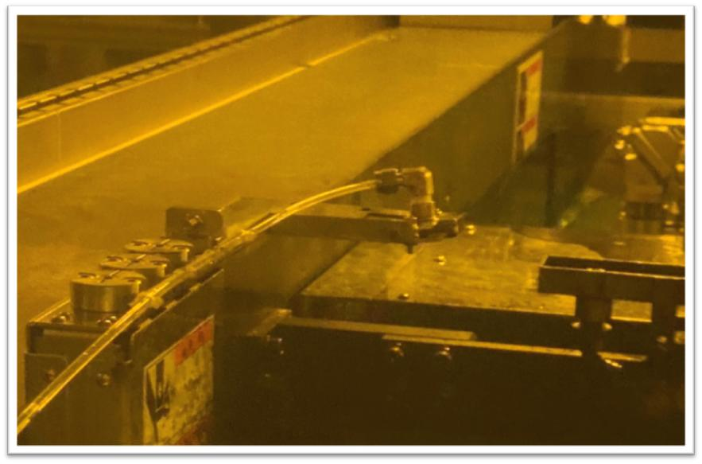 王臺儂/楊欣華/莊沅臻/陳旻暉/洪辰維/涂鳴閎/陳嘉宏/黃弘志 | WIPER SHOWER 大面積型式噴嘴

